QR CODE
请在下方编辑您想生成二维码/条形码的数值
若下方出现E+数值在上方编辑栏或双击
点击此处返回~~
数字 | 二维码 | 条形码
123

八上寒假1
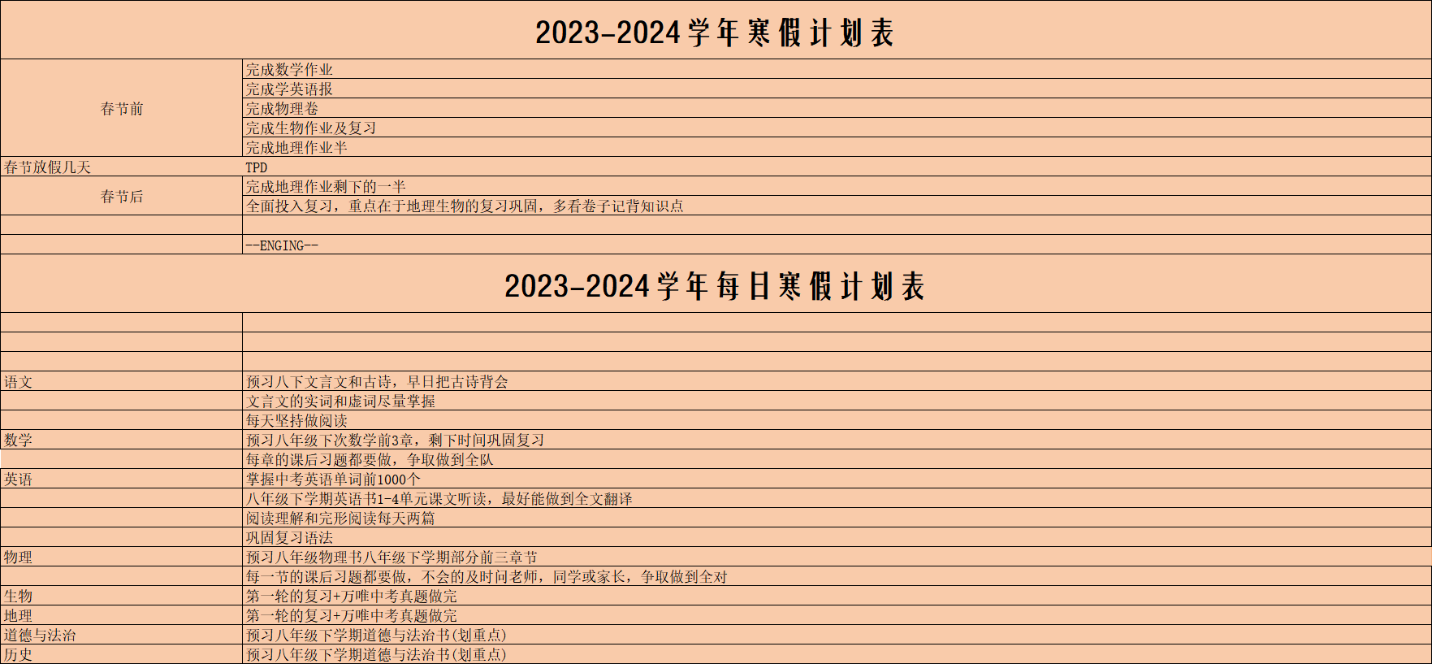
返回上一级菜单

厦门市湖里区信成火炬学校信成火炬学校2023-2024学年寒假作业汇总表

1.29-2.2 | 阅读2-59 | 完成日期
 | 古诗1-7
 | 作文1
 | 练字5页
2.5-2.8 | 阅读60-116
 | 古诗8-10 |  | 当前科目： | 语文
 | 练字5页
2.12-2.16 | 阅读117-177
 | 古诗11-13
 | 记叙文3
 | 文言文3
2.19-2.23 | 阅读178-244
 | 古诗14-18
 | 作文3
 | 练字5页

厦门市湖里区信成火炬学校信成火炬学校2023-2024学年寒假作业汇总表

TPD | 厦门市湖里区信成火炬学校2023-2024寒假作业1 | 完成日期
TPD | 厦门市湖里区信成火炬学校2023-2024寒假作业2
TPD | 厦门市湖里区信成火炬学校2023-2024寒假作业3
TPD | 厦门市湖里区信成火炬学校2023-2024寒假作业4
TPD | 厦门市湖里区信成火炬学校2023-2024寒假作业5
TPD | 厦门市湖里区信成火炬学校2023-2024寒假作业6 |  | 当前科目： | 数学

厦门市湖里区信成火炬学校信成火炬学校2023-2024学年寒假作业汇总表

TPD | 学英语报1-10 | 完成日期
TPD | 学英语报11-20
TPD | 学英语报21-30
TPD | 学英语报31-37

 |  |  | 当前科目： | 英语

厦门市湖里区信成火炬学校信成火炬学校2023-2024学年寒假作业汇总表

TPD | 第一章 | 完成日期
TPD | 第二章
TPD | 第三章
TPD | 第四章
TPD | 第五章
TPD | 综合卷 |  | 当前科目： | 物理

厦门市湖里区信成火炬学校信成火炬学校2023-2024学年寒假作业汇总表

TPD | 备考宝典72-82 | 完成日期
TPD | 备考宝典83-93
TPD | 备考宝典94-104

 |  |  | 当前科目： | 地理

厦门市湖里区信成火炬学校信成火炬学校2023-2024学年寒假作业汇总表

TPD | 备考宝典29-45 | 完成日期
TPD | 备考宝典113-118
TPD | 备考宝典128-133
TPD | 备考宝典145.6

 |  |  | 当前科目： | 生物

